COMO DESCARGAR
Asegurate de bajar correctamente la plantilla desde Google | Más soluciones: | Microsoft ha bloqueado la ejecución de las macros (click para ver)

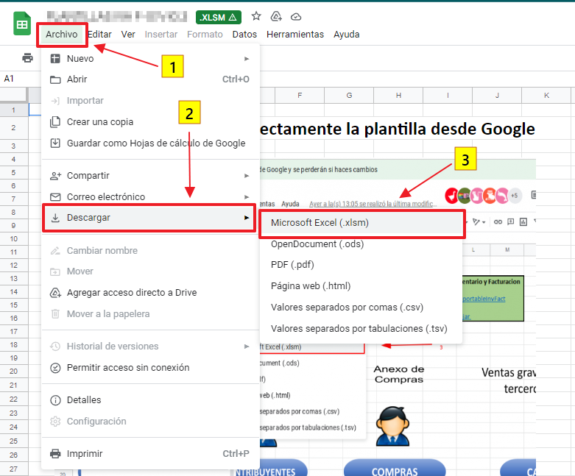

También es posible que te aparezca de la siguiente manera:

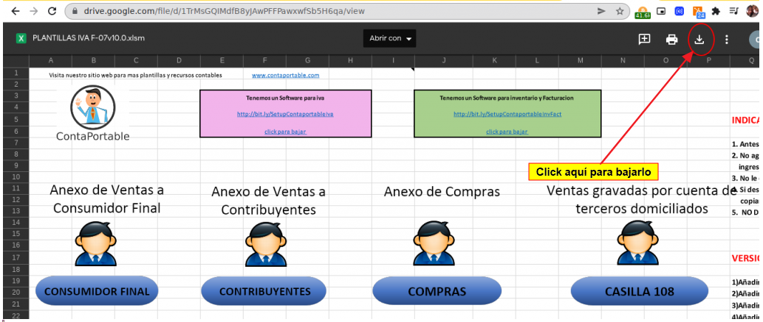

Indicaciones para resolver el problema de la macro deshabilitada

Para solventarlo solamente tienes que dirigirte a la ubicación del archivo, por ejemplo si lo tienes en escritorio dirigete al escritorio y dar clic derecho > propiedades

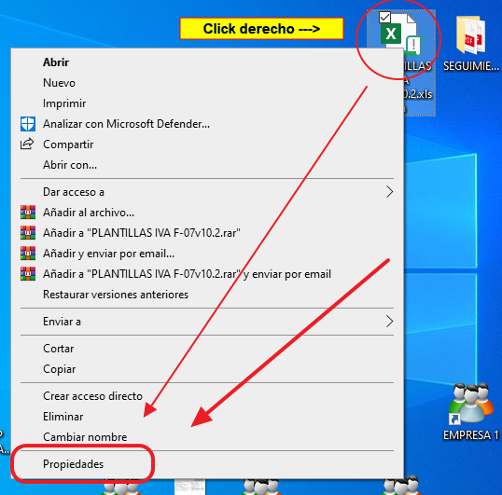

En propiedades te diriges a General y tienes que marcar la opción «Desbloquear» luego ya podras entrar al archivo y generar tus csv
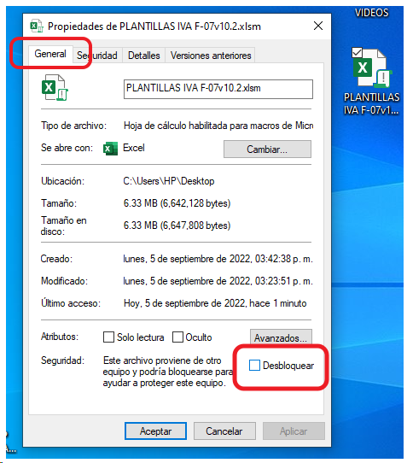

Por ultimo, das clic en "Aplicar" y aceptar

Menú
Visita nuestro sitio web para mas plantillas y recursos contables |  | www.contaportable.com

 | Tenemos un Software para IVA |  | Tenemos un Software para inventario y Facturacion
 | http://bit.ly/SetupContaportableAvanzado |  | http://bit.ly/SetupContaportableInvFact

 | click para bajar |  | click para bajar

 |  |  | INDICACIONES PARA UTILIZAR LA PLANTILLA
ANEXO F14
ANEXO F14
 |  |  | 1. No agregues ni elimines columnas en la parte superior de la tabla donde
 |  |  | ingresarás tu información
 |  |  | 2. Si deseas copiar y pegar de otro archivo Excel puedes hacerlo
 |  |  | copiando como valores
 |  |  | 3. No dejes ningún campo vacío

 |  |  | VERSION 8.6 MEJORAS ADICIONADAS:
 |  |  | 1) Se agrega la opción número 8 "Operaciones informadas en más de 1 anexo"

 |  |  | CUALQUIER DUDA RELACIONADA A LOS ANEXOS PUEDES HACERLA
 |  |  | EN NUESTRO GRUPO DE FACEBOOK:
 |  |  | https://www.facebook.com/groups/contaportable

 |  |  | Autores: DIANA MIJANGO, JOSÉ ALVARADO, ERNESTO CALDERÓN.
 |  |  | Sitio Web: www.contaportable.com
 |  |  | Email: ventas@contaportable.com
 |  |  | Licencia de dominio público:
 |  |  | Esta plantilla Excel con Macros puede ser modificado, utilizado y distribuido por cualquier persona. Además, los usuarios tienen la libertad de licenciar sus redistribuciones sin restricciones, con la única condición de que no se comercialice ni se obtenga lucro por el uso de la macro. También, es fundamental reconocer la autoría de ContaPortable en cualquier redistribución.

ANEXO F14
Generar Archivo CSV
Visita nuestro sitio web para ver el videotutorial de como usar esta plantilla www.contaportable.com
Regresar al MENÚ
Generar Archivo CSV
Visita nuestro sitio web para ver el videotutorial de como
usar esta plantilla www.contaportable.com
ANEXO F14 |  |  |  |  |  |  |  |  |  |  |  |  |  |  |  |  |  | NOTA: Es importante aclarar que la nueva codificación de costos y gastos no afectará el cálculo del IVA. Cuando el contribuyente presente declaraciones originales o modificatorias, que correspondan a periodos tributarios anteriores a febrero de 2024, deberá mantener la nueva estructura, colocando el código 0 en las nuevas columnas de costos y gastos del Anexo. Ref: Guía de orientación para cambios en Anexos F07 y F14 de MH.
DOMICILIADO | CODIGO DE PAÍS | APELLIDOS, NOMBRES; RAZON O DENOMINACIÓN SOCIAL | NIT/NIF | DUI | CÓDIGO DE INGRESO | MONTO DEVENGADO | MONTO DEVENGADO POR BONIFICACIONES Y GRATIFICACIONES | IMPUESTO RETENIDO | AGUINALDO EXENTO | AGUINALDO GRAVADO | AFP | ISSS | INPEP | IPSFA | CEFAFA | BIENESTAR MAGISTERIAL | ISSS IVM | TIPO DE OPERACIÓN (Renta) | CLASIFICACIÓN (Renta) | SECTOR (Renta) | TIPO DE COSTO/GASTO (Renta) | PERIODO
1. DOMICILIADO | 9300 EL SALVADOR | MARQUEZ JUANITA | 0000-000000-000-0 |  | 60 Servicios de carácter permanente con subordinación o dependencia laboral (Tramo I de las tables de retención) | 700.00 | 0.00 | 0.00 | 1100.00 | 0.00 | 25.37 | 10.50 | 0.00 | 0.00 | 0.00 | 0.00 | 0.00 | 1 Gravada | 2 Gasto | 1 Industria | 3 Gastos Financieros sin Donación | 022024
1. DOMICILIADO | 9300 EL SALVADOR | MARQUEZ JUANITA | 0000-000000-000-0 |  | 60 Servicios de carácter permanente con subordinación o dependencia laboral (Tramo I de las tables de retención) | 700.00 | 0.00 | 0.00 | 1100.00 | 0.00 | 25.37 | 10.50 | 0.00 | 0.00 | 0.00 | 0.00 | 0.00 | 2 No gravada o exenta | 1 Costo | 2 Comercio | 1 Gasto de Venta sin Donación | 022024
1. DOMICILIADO | 9300 EL SALVADOR | MARQUEZ JUANITA | 0000-000000-000-0 |  | 60 Servicios de carácter permanente con subordinación o dependencia laboral (Tramo I de las tables de retención) | 700.00 | 0.00 | 0.00 | 1100.00 | 0.00 | 25.37 | 10.50 | 0.00 | 0.00 | 0.00 | 0.00 | 0.00 | 1 Gravada | 2 Gasto | 2 Comercio | 2 Gasto de Administración sin Donación | 022024
1. DOMICILIADO | 9300 EL SALVADOR | MARQUEZ JUANITA | 0000-000000-000-0 |  | 60 Servicios de carácter permanente con subordinación o dependencia laboral (Tramo I de las tables de retención) | 700.00 | 0.00 | 0.00 | 1100.00 | 0.00 | 25.37 | 10.50 | 0.00 | 0.00 | 0.00 | 0.00 | 0.00 | 8 Operaciones informadas en más de 1 anexo | 2 Gasto | 2 Comercio | 2 Gasto de Administración sin Donación | 022024
1. DOMICILIADO | 9300 EL SALVADOR | MARQUEZ JUANITA | 0000-000000-000-0 |  | 60 Servicios de carácter permanente con subordinación o dependencia laboral (Tramo I de las tables de retención) | 700.00 | 0.00 | 0.00 | 1100.00 | 0.00 | 25.37 | 10.50 | 0.00 | 0.00 | 0.00 | 0.00 | 0.00 | 1 Gravada | 8 Operaciones informadas en más de 1 anexo | 2 Comercio | 2 Gasto de Administración sin Donación | 022024
Regresar al MENÚ
1. DOMICILIADO | 9300 EL SALVADOR | MARQUEZ JUANITA | 0000-000000-000-0 |  | 60 Servicios de carácter permanente con subordinación o dependencia laboral (Tramo I de las tables de retención) | 700.00 | 0.00 | 0.00 | 1100.00 | 0.00 | 25.37 | 10.50 | 0.00 | 0.00 | 0.00 | 0.00 | 0.00 | 1 Gravada | 2 Gasto | 2 Comercio | 2 Gasto de Administración sin Donación | 022024
1. DOMICILIADO | 9300 EL SALVADOR | MARQUEZ JUANITA | 0000-000000-000-0 |  | 60 Servicios de carácter permanente con subordinación o dependencia laboral (Tramo I de las tables de retención) | 700.00 | 0.00 | 0.00 | 1100.00 | 0.00 | 25.37 | 10.50 | 0.00 | 0.00 | 0.00 | 0.00 | 0.00 | 1 Gravada | 2 Gasto | 2 Comercio | 2 Gasto de Administración sin Donación | 022024
1. DOMICILIADO | 9300 EL SALVADOR | MARQUEZ JUANITA | 0000-000000-000-0 |  | 60 Servicios de carácter permanente con subordinación o dependencia laboral (Tramo I de las tables de retención) | 700.00 | 0.00 | 0.00 | 1100.00 | 0.00 | 25.37 | 10.50 | 0.00 | 0.00 | 0.00 | 0.00 | 0.00 | 1 Gravada | 2 Gasto | 2 Comercio | 2 Gasto de Administración sin Donación | 022024
1. DOMICILIADO | 9300 EL SALVADOR | MARQUEZ JUANITA | 0000-000000-000-0 |  | 60 Servicios de carácter permanente con subordinación o dependencia laboral (Tramo I de las tables de retención) | 700.00 | 0.00 | 0.00 | 1100.00 | 0.00 | 25.37 | 10.50 | 0.00 | 0.00 | 0.00 | 0.00 | 0.00 | 1 Gravada | 2 Gasto | 2 Comercio | 2 Gasto de Administración sin Donación | 022024
1. DOMICILIADO | 9300 EL SALVADOR | MARQUEZ JUANITA | 0000-000000-000-0 |  | 60 Servicios de carácter permanente con subordinación o dependencia laboral (Tramo I de las tables de retención) | 700.00 | 0.00 | 0.00 | 1100.00 | 0.00 | 25.37 | 10.50 | 0.00 | 0.00 | 0.00 | 0.00 | 0.00 | 9 Excepciones (Instituciones públicas, no inscritos a IVA, operaciones no deducibles para renta, entre otros.) | 9 Excepciones (Instituciones públicas, no inscritos a IVA, operaciones no deducibles para renta, entre otros.) | 9 Excepciones (Instituciones públicas, no inscritos a IVA, operaciones no deducibles para renta, entre otros.) | 9 Excepciones (Instituciones públicas, no inscritos a IVA, operaciones no deducibles para renta, entre otros.) | 022024

